Ranking PiN_DMC>3,5T
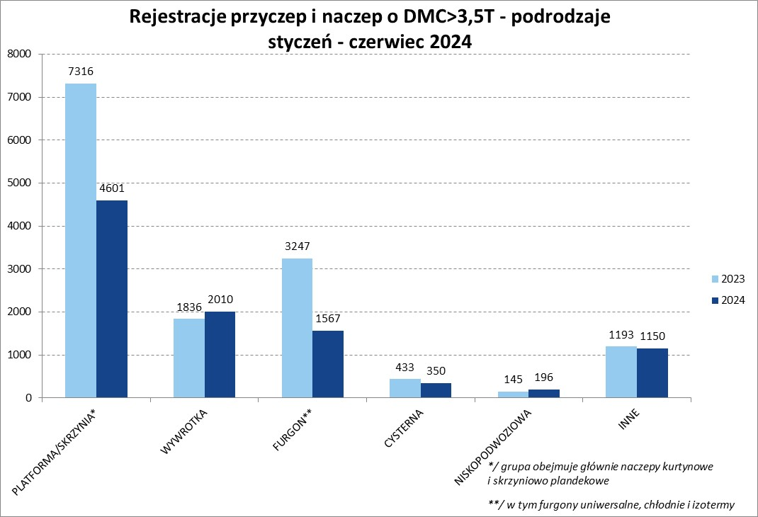
PZPM |  |  |  |  |  | 2024-07-05
Pierwsze rejestracje NOWYCH przyczep i naczep* o DMC>3,5T, udział w rynku %
First Registrations of NEW Trailers & Semi-Trailers with GVW>3.5T, Market Share %
 |  |  |  |  |  | Sztuki / Units
Pozycja | Marka | Rok narastająco Styczeń - Czerwiec
 |  | YTD January - June
 |  | 2024 |  | 2023 |  | Zmiana % r/r
No. | Make
 |  | Ogółem | Udział % | Ogółem | Udział % | Change % y/y
 |  | Total | Mkt shr % | Total | Mkt shr %
1 | SCHMITZ CARGOBULL | 1961 | 19.86% | 3803 | 26.84% | -48.4%
2 | KRONE | 1267 | 12.83% | 2624 | 18.52% | -51.7%
3 | WIELTON | 1247 | 12.63% | 2006 | 14.16% | -37.8%
4 | KOEGEL | 1061 | 10.75% | 808 | 5.70% | 31.3%
5 | WECON | 396 | 4.01% | 449 | 3.17% | -11.8%
6 | SCHWARZMUELLER | 323 | 3.27% | 392 | 2.77% | -17.6%
7 | KEMPF | 262 | 2.65% | 222 | 1.57% | 18.0%
8 | BODEX | 260 | 2.63% | 326 | 2.30% | -20.2%
9 | ZASŁAW | 211 | 2.14% | 158 | 1.12% | 33.5%
10 | KAESSBOHRER | 182 | 1.84% | 221 | 1.56% | -17.6%
11 | INTER CARS - FEBER | 162 | 1.64% | 180 | 1.27% | -10.0%
12 | FLIEGL | 158 | 1.60% | 222 | 1.57% | -28.8%
13 | MEGA | 139 | 1.41% | 233 | 1.64% | -40.3%
14 | MEILLER-KIPPER | 106 | 1.07% | 66 | 0.47% | 60.6%
15 | CIMC | 105 | 1.06% | 120 | 0.85% | -12.5%
16 | BENALU | 100 | 1.01% | 135 | 0.95% | -25.9%
17 | BERGER | 99 | 1.00% | 168 | 1.19% | -41.1%
18 | D-TEC | 91 | 0.92% | 56 | 0.40% | 62.5%
19 | GT TRAILERS/GNIOTPOL | 90 | 0.91% | 147 | 1.04% | -38.8%
20 | MHS | 73 | 0.74% | 86 | 0.61% | -15.1%
 | Pozostałe / Others | 1581 | 16.0% | 1748 | 12.3% | -9.6%
 | OGÓŁEM / TOTAL | 9874 | 100% | 14170 | 100% | -30.3%
*/ bez rejestracji czasowych
Źródło: analizy PZPM na podstawie CEP
Source: PZPM analysis based on Central Register of Vehicles

Ranking Naczepy DMC>3,5T
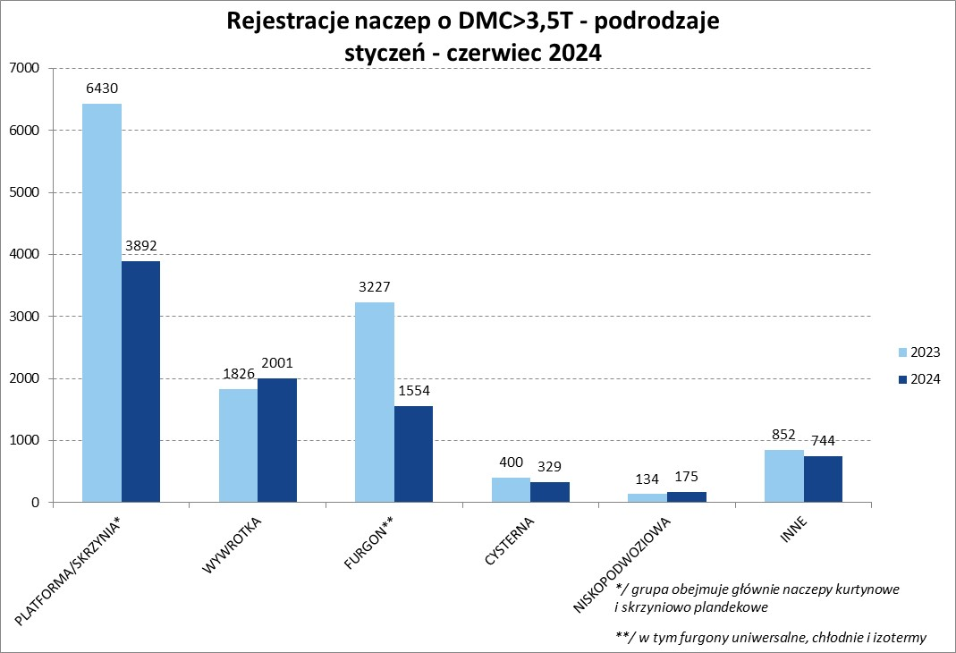

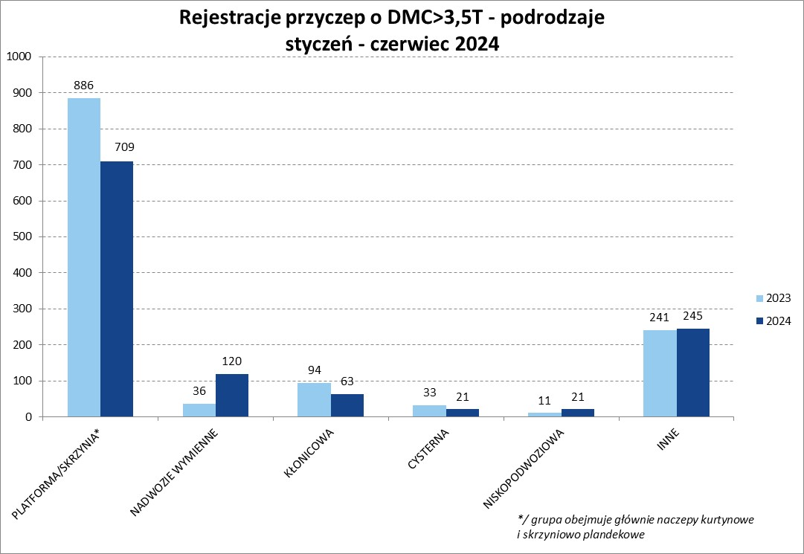
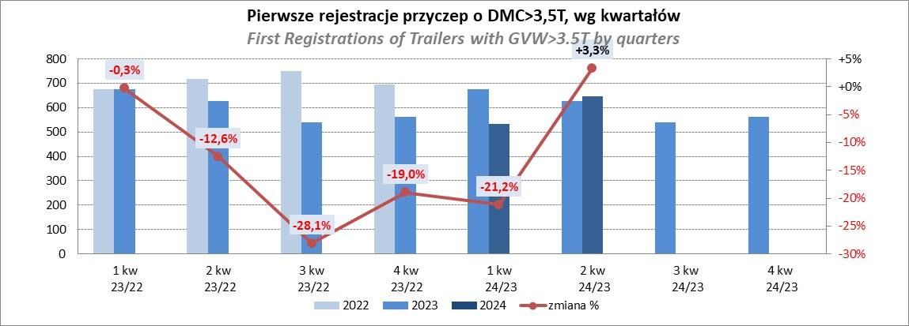
PZPM |  |  |  |  |  | 2024-07-05
Pierwsze rejestracje NOWYCH naczep* o DMC>3,5T, udział w rynku %
First Registrations of NEW Semi-Trailers with GVW>3.5T, Market Share %
 |  |  |  |  |  | Sztuki
Pozycja | Marka | Rok narastająco Styczeń - Czerwiec
 |  | YTD January - June
 |  | 2024 |  | 2023 |  | Zmiana % r/r
No. | Make
 |  | Ogółem | Udział % | Ogółem | Udział % | Change % y/y
 |  | Total | Mkt shr % | Total | Mkt shr %
1 | SCHMITZ CARGOBULL | 1956 | 22.5% | 3798 | 29.51% | -48.5%
2 | KRONE | 1257 | 14.5% | 2622 | 20.37% | -52.1%
3 | KOEGEL | 1061 | 12.2% | 806 | 6.26% | 31.6%
4 | WIELTON | 1008 | 11.6% | 1815 | 14.10% | -44.5%
5 | SCHWARZMUELLER | 312 | 3.6% | 384 | 2.98% | -18.8%
6 | KEMPF | 262 | 3.0% | 222 | 1.73% | 18.0%
7 | BODEX | 256 | 2.9% | 321 | 2.49% | -20.2%
8 | ZASŁAW | 193 | 2.2% | 136 | 1.06% | 41.9%
9 | KAESSBOHRER | 172 | 2.0% | 214 | 1.66% | -19.6%
10 | INTER CARS - FEBER | 162 | 1.9% | 180 | 1.40% | -10.0%
11 | FLIEGL | 142 | 1.6% | 209 | 1.62% | -32.1%
12 | MEGA | 139 | 1.6% | 233 | 1.81% | -40.3%
13 | CIMC | 105 | 1.2% | 120 | 0.93% | -12.5%
14 | BENALU | 100 | 1.2% | 135 | 1.05% | -25.9%
15 | BERGER | 99 | 1.1% | 168 | 1.31% | -41.1%
16 | MEILLER-KIPPER | 92 | 1.1% | 49 | 0.38% | 87.8%
17 | D-TEC | 91 | 1.0% | 56 | 0.44% | 62.5%
18 | FFB FELDBINDER | 72 | 0.8% | 51 | 0.40% | 41.2%
19 | CHEREAU | 69 | 0.8% | 73 | 0.57% | -5.5%
20 | STAS | 66 | 0.8% | 97 | 0.75% | -32.0%
 | Pozostałe / Others | 1081 | 12.4% | 1180 | 9.2% | -8.4%
 | OGÓŁEM / TOTAL | 8695 | 100% | 12869 | 100% | -32.4%
*/ bez rejestracji czasowych
Źródło: analizy PZPM na podstawie CEP
Source: PZPM analysis based on Central Register of Vehicles

Przyczepy lekkie
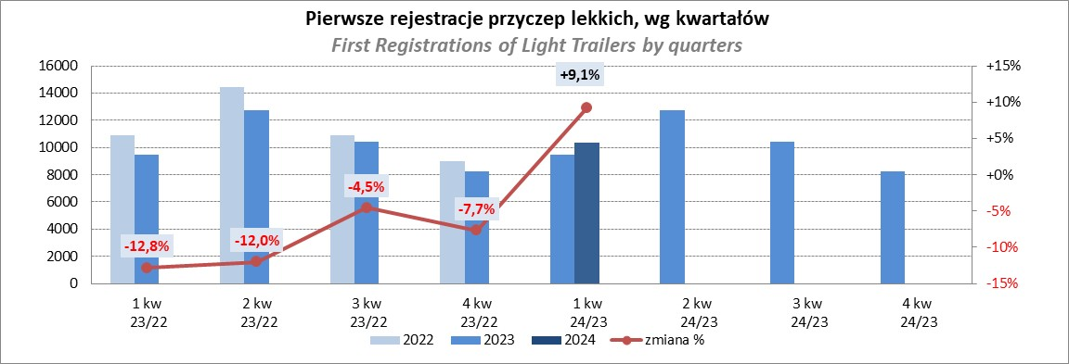
PZPM |  |  |  |  |  | 2024-07-05
Pierwsze rejestracje NOWYCH przyczep lekkich*, udział w rynku %
First Registrations of NEW Light Trailers*, Market Share %
 |  |  |  |  |  | Sztuki / Units
Pozycja | Marka | Rok narastająco Styczeń - Czerwiec
 |  | YTD January - June
 |  | 2024 |  | 2023 |  | Zmiana % r/r
No. | Make
 |  | Ogółem | Udział % | Ogółem | Udział % | Change % y/y
 |  | Total | Mkt shr % | Total | Mkt shr %
1 | NEPTUN-SORELPOL | 6486 | 26.53% | 5992 | 26.99% | 8.2%
2 | TEMARED | 5834 | 23.86% | 5017 | 22.60% | 16.3%
3 | NIEWIADÓW | 1507 | 6.16% | 1845 | 8.31% | -18.3%
4 | ZASŁAW | 1382 | 5.65% | 1355 | 6.10% | 2.0%
5 | FARO | 1169 | 4.78% | 846 | 3.81% | 38.2%
6 | RYDWAN | 913 | 3.73% | 875 | 3.94% | 4.3%
7 | BRENDERUP-THULE TRAILERS | 842 | 3.44% | 422 | 1.90% | 99.5%
8 | MARTZ | 669 | 2.74% | 748 | 3.37% | -10.6%
9 | WIDPOL | 536 | 2.19% | 482 | 2.17% | 11.2%
10 | FRACHT | 512 | 2.09% | 302 | 1.36% | 69.5%
11 | WIOLA | 451 | 1.84% | 475 | 2.14% | -5.1%
12 | MASTER-TECH | 318 | 1.30% | 258 | 1.16% | 23.3%
13 | LORRIES | 304 | 1.24% | 301 | 1.36% | 1.0%
14 | STIM | 282 | 1.15% | 192 | 0.86% | 46.9%
15 | GŁOWACZ | 275 | 1.12% | 264 | 1.19% | 4.2%
16 | W.N.P. M.SUSKI | 258 | 1.06% | 230 | 1.04% | 12.2%
17 | SPAWLINE | 204 | 0.83% | 236 | 1.06% | -13.6%
18 | MER | 191 | 0.78% | 114 | 0.51% | 67.5%
19 | MIRO-CAR1 | 159 | 0.65% | 137 | 0.62% | 16.1%
20 | BLYSS | 148 | 0.61% | 99 | 0.45% | 49.5%
 | Pozostałe / Others | 2012 | 8.2% | 2011 | 9.1% | 0.0%
 | OGÓŁEM / TOTAL | 24452 | 100% | 22201 | 100% | 10.1%
*/ bez rejestracji czasowych
Źródło: analizy PZPM na podstawie CEP
Source: PZPM analysis based on Central Register of Vehicles

Ranking_P-CR
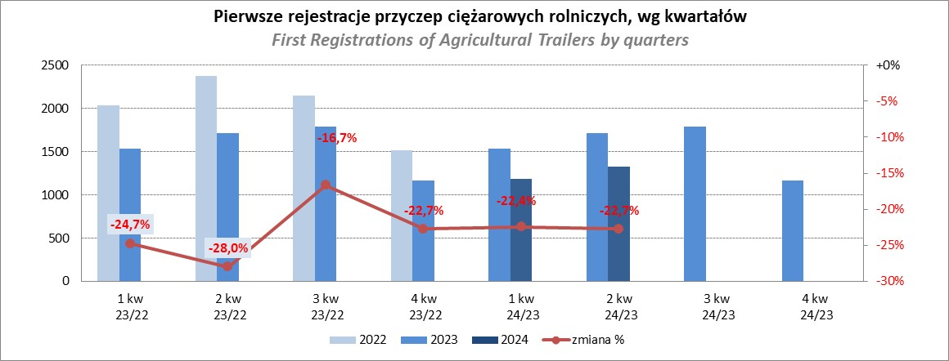
PZPM |  |  |  |  |  | 2024-07-05
Pierwsze rejestracje NOWYCH przyczep ciężarowych rolniczych*, udział w rynku %
First Registrations of NEW Agricultural Trailers*, Market Share %
 |  |  |  |  |  | Sztuki / Units
Pozycja | Marka | Rok narastająco Styczeń - Czerwiec
 |  | YTD January - June
 |  | 2024 |  | 2023 |  | Zmiana % r/r
No. | Make
 |  | Ogółem | Udział % | Ogółem | Udział % | Change % y/y
 |  | Total | Mkt shr % | Total | Mkt shr %
1 | PRONAR | 617 | 24.55% | 1118 | 34.44% | -44.8%
2 | METAL-FACH | 368 | 14.64% | 364 | 11.21% | 1.1%
3 | METALTECH | 233 | 9.27% | 273 | 8.41% | -14.7%
4 | WIELTON | 167 | 6.65% | 241 | 7.42% | -30.7%
5 | JOSKIN | 160 | 6.37% | 67 | 2.06% | 138.8%
6 | MEPROZET | 135 | 5.37% | 94 | 2.90% | 43.6%
7 | PPHU WODZIŃSKI | 107 | 4.26% | 190 | 5.85% | -43.7%
8 | ZASŁAW | 102 | 4.06% | 123 | 3.79% | -17.1%
9 | POMOT | 77 | 3.06% | 63 | 1.94% | 22.2%
10 | TECHMONT | 54 | 2.15% | 57 | 1.76% | -5.3%
11 | FLIEGL | 53 | 2.11% | 42 | 1.29% | 26.2%
12 | MARPOL | 52 | 2.07% | 122 | 3.76% | -57.4%
13 | CYNKOMET | 39 | 1.55% | 46 | 1.42% | -15.2%
14 | URSUS | 37 | 1.47% | 51 | 1.57% | -27.5%
15 | BBC | 27 | 1.07% | 82 | 2.53% | -67.1%
 | Pozostałe / Others | 285 | 11.3% | 313 | 9.6% | -8.9%
 | OGÓŁEM / TOTAL | 2513 | 100% | 3246 | 100% | -22.6%
*/ bez rejestracji czasowych
Źródło: analizy PZPM na podstawie CEP
Source: PZPM analysis based on Central Register of Vehicles

Ranking_CR
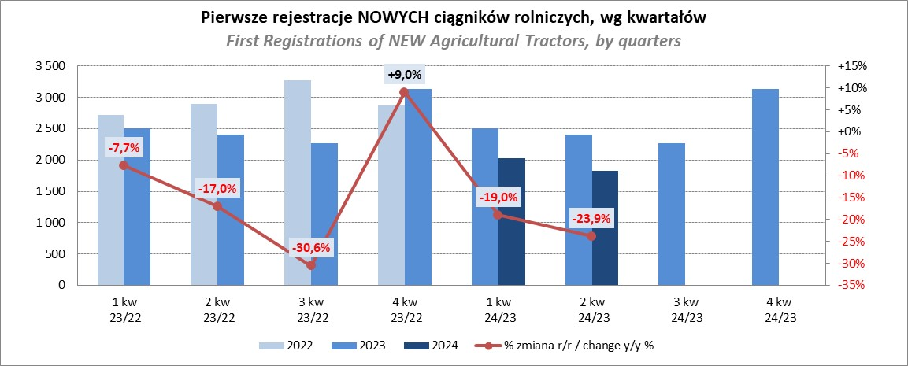
PZPM |  |  |  |  |  | 2024-06-10
Pierwsze rejestracje NOWYCH ciągników rolniczych*, udział w rynku %
First Registrations of NEW Agricultural Tractors*, Market Share %
 |  |  |  |  |  | Sztuki / Units
Pozycja | Marka | Rok narastająco Styczeń - Czerwiec
 |  | YTD January - June
 |  | 2024 |  | 2023 |  | Zmiana % r/r
No. | Make
 |  | Ogółem | Udział % | Ogółem | Udział % | Change % y/y
 |  | Total | Mkt shr % | Total | Mkt shr %
1 | JOHN DEERE | 551 | 14.27% | 854 | 17.39% | -35.5%
2 | KUBOTA | 489 | 12.67% | 553 | 11.26% | -11.6%
3 | NEW HOLLAND | 480 | 12.44% | 775 | 15.78% | -38.1%
4 | DEUTZ-FAHR | 326 | 8.45% | 431 | 8.78% | -24.4%
5 | CASE IH | 302 | 7.82% | 275 | 5.60% | 9.8%
6 | CLAAS | 237 | 6.14% | 200 | 4.07% | 18.5%
7 | MASSEY FERGUSON | 211 | 5.47% | 251 | 5.11% | -15.9%
8 | SOLIS | 183 | 4.74% | 185 | 3.77% | -1.1%
9 | FENDT | 166 | 4.30% | 159 | 3.24% | 4.4%
10 | VALTRA | 162 | 4.20% | 239 | 4.87% | -32.2%
11 | FARMTRAC | 144 | 3.73% | 222 | 4.52% | -35.1%
12 | ARBOS | 89 | 2.31% | 90 | 1.83% | -1.1%
13 | STEYR | 79 | 2.05% | 125 | 2.55% | -36.8%
14 | ZETOR | 78 | 2.02% | 175 | 3.56% | -55.4%
15 | LANDINI | 67 | 1.74% | 36 | 0.73% | 86.1%
 | Pozostałe / Others | 296 | 7.7% | 340 | 6.9% | -12.9%
 | OGÓŁEM / TOTAL | 3,860 | 100% | 4,910 | 100% | -21.4%
*Pojazdy zarejestrowane jako Ciągniki Rolnicze bez wyróżnionych jako potencjalne ATV / UTV
** Liczby zawierają rejestracje czasowe na koniec miesięcy
Źródło: analizy PZPM na podstawie CEP
*Vehicles registered as Agricultural Tractors without considered as ATV / UTV
Source: PZPM analysis based on Central Register of Vehicles

